3）controller
文件：
1）JS脚本
 | /GSSB/src/main/java/com/thinkgem/jeesite/modules/paimai/front/web/FrontIndexController.java

2）代码快说明
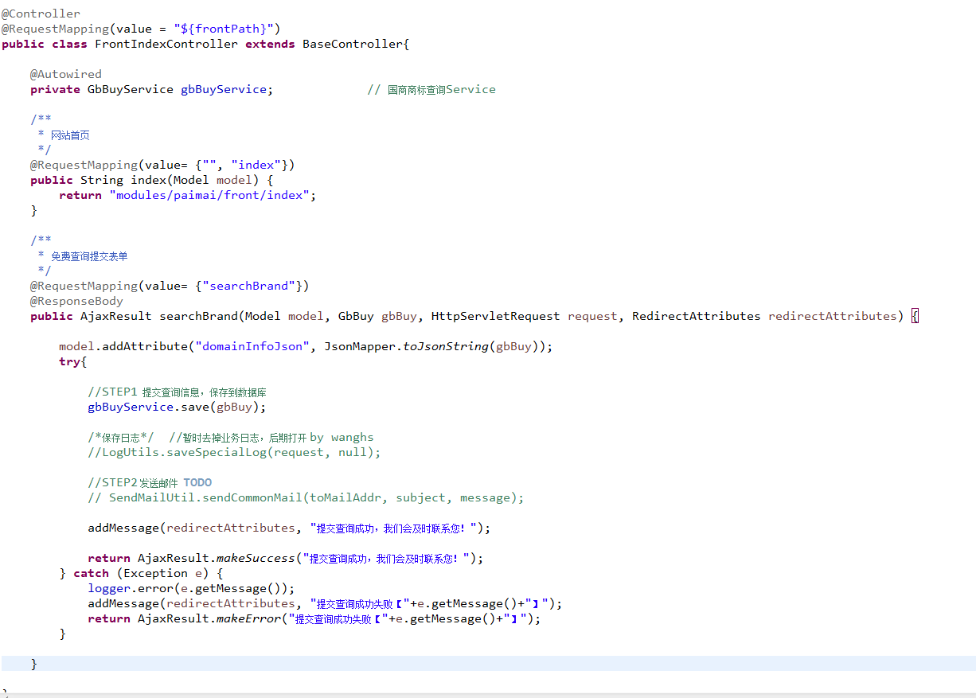

 |  | 这2个就代表地址拼起来就代表可以访问的一个ajax地址
 |  | ctx + "/searchBrand.json"

 |  | 这个就代表“http://localhost:8182/gssb/index”地址
 |  | 他的方法是返回front/index.jsp这个页面

 |  |  | 这里面实现具体业务方法

 |  |  | 调用service实现数据库操作等
 |  |  |  | service之类的暂时不写了。
 |  |  |  | 简单的service实现就是操作数据库
 |  |  |  | 复杂的需要再service里面考虑业务逻辑

 |  |  | 调用一些共同方法实现发邮件等操作

